상품제안서
카카오프렌즈 학용품 문구세트5 | 상품코드: S40180

 |  |  |  |  |  |  | 02-713-8555 | www.synergygift.co.kr
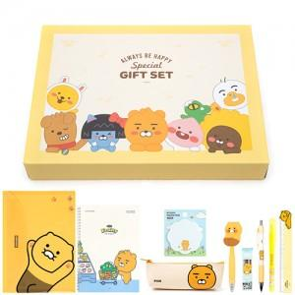

【상세/제작정보】 | <p><span style="font-size: 18.6667px;">※ 라벨지스티커(47*27mm) 무료</span></p><p><span style="font-size: 18.6667px;">※ 재고상황에 따라 구성품 변경 될 수 있습니다.</span>​​​​</p>

【인쇄/포장옵션】 | 스티커 / 선물케이스

【공급단가】 | 수량 | 20~ | 50~ | 100~ | 300~ | 500~
*VAT별도 | 라이언 | 18,200원 | 17,920원 | 17,500원 | 16,800원 | 16,100원
 | 어피치 | 18,200원 | 17,920원 | 17,500원 | 16,800원 | 16,100원
 | 춘식이 | 18,200원 | 17,920원 | 17,500원 | 16,800원 | 16,100원

【상품 URL】 | https://www.synergygift.co.kr:443/src/goods_detail.php?gdno=40180

